DETALLE
REQ | tipo | dificultad | PUNTOS | 239 | 4 |  | Baja | Media | Alta
Registro de usuarios | EI | Media | 4 |  | 956 | EI | 3 | 4 | 6
Registro de usuarios | EIF | Media | 7 |  |  | EO | 4 | 5 | 7
Suscripción a planes VIP | EI | Media | 4 |  |  | EQ | 3 | 4 | 6
Suscripción a planes VIP | EQ | Media | 4 |  |  | ILF | 7 | 10 | 15
Suscripción a planes VIP | IFL | Media | 10 |  |  | EIF | 5 | 7 | 10
Suscripción a planes VIP | EIF | Media | 7
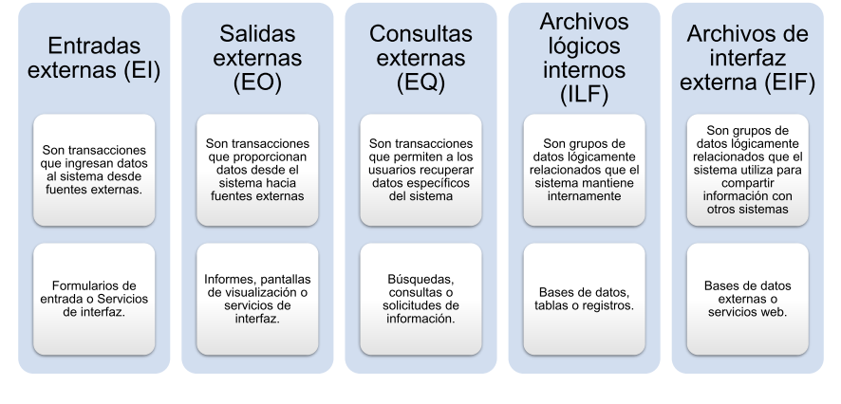
Publicidad en plataforma | EL | Alta | 6
Publicidad en plataforma | EO | Alta | 7
Publicidad en plataforma | ILF | Alta | 15
Publicidad en plataforma | EIF | Alta | 10
Búsqueda de subasta en vivo | EQ | Baja | 3
Búsqueda de subasta en vivo | EIF | Baja | 5
Generación de reporte de ingresos de suscriptores | EO | Alta | 7
Generación de reporte de ingresos de suscriptores | ILF | Alta | 15
Generación de reporte de ingresos de suscriptores | EIF | Alta | 10
Registro de compra por usuario | EI | Media | 4
Registro de compra por usuario | ILF | Media | 10
Registro de monto realizado en cada subasta | ILF | Media | 10
Gestión administrativo | EI | Media | 4
Gestión administrativo | EO | Media | 5
Gestión administrativo | IFL | Alta | 15
Gestión administrativo | EIF | Alta | 10
Soporte en línea | EQ | Alta | 6
Soporte en línea | EIF | Alta | 10
Certificación digital | EO | VA | 4
Certificación digital | EIF | Alta | 10
Traducción de voz en tiempo real | EI | Media | 4
Traducción de voz en tiempo real | EO | Media | 5
Traducción de voz en tiempo real | EIF | Media | 7
Notificación de subasta | EO | Alta | 7
Notificación de subasta | EIF | Alta | 10
Registro de empresa | EI | Media | 4

